注文書
冬の季節に体を温める薬膳レシピのご案内

インフルエンザ、風邪対策！体の中から改善薬膳レシピ！

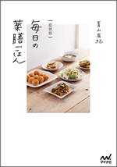
症状別 毎日の薬膳ごはん
著者：青山 有紀 版型：A5 ページ ：125P
「薬膳」と聞くと、どうしても苦いものでは？おいしくないのでは？と思いがちですが、この本のレシピはどれもおいしく、そして、どれもかんたんなものばかり！ 「え、これが薬膳なの？」と思うレシピばかりです。 疲れや風邪、便秘など、日々悩みがちなプチ不調を改善するレシピが揃っています。 テレビでも人気の青山有紀さんが提案する、ごはんづくりのヒントも惜しみなくご紹介した人気の1冊です。

９刷

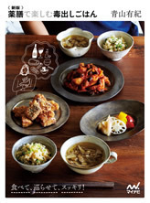
新版
薬膳で楽しむ
毒出しごはん
著者：青山 有紀
版型：B5変 ページ：112P
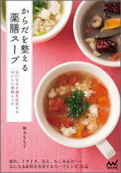
からだを整える
薬膳スープ
気になる不調を改善する
おいしい薬膳レシピ
著者：植木もも子
版型：A5 ページ：144P

旧版含め
６刷

テレビや雑誌で大人気の料理家、青山有紀さんの、薬膳の知識に基づいた毒出しごはんのレシピ集です。 楽しく作って、おいしく食べて、エネルギーをしっかり体内に巡らせたら、余分なものは体外へスッキリ排出できるレシピが勢揃いしました。
食材のうまみや栄養を丸ごといただけるスープは、簡単に作れて消化吸収がよく、アレンジしやすいのも魅力。薬膳の知恵を取り入れた、心も体も健やかになるおいしいスープが満載の一冊です。

セット名 | 内容 | セット本体 |  | ご注文
薬膳レシピセット | 3点×各3冊セット | 13560
書名 |  | 著者 | 本体価格 | ISBN 978-4-8399- | 単品注文欄
症状別 毎日の薬膳ごはん |  | 青山有紀 | 1500 | 4087-4
新版 薬膳で楽しむ毒出しごはん |  | 青山有紀 | 1500 | 5618-9
ほかにも体に優しいレシピ、揃えてます！
からだを整える薬膳スープ |  | 植木もも子 | 1520 | 5406-2

書名 |  | 著者 | 本体価格 | ISBN 978-4-8399- | 単品注文欄
新版 千葉大学病院の薬膳ごはん |  | 岡部栄 | 1530 | 7041-3
新版 野菜のポタージュ |  | 石澤清美 | 1300 | 7040ｰ6
好きなものを食っても呑んでも一生太らず健康でいられる寝かせ玄米生活 |  | 荻野芳隆 | 1600 | 4670-8

取次 |  |  | (株)マイナビ出版 販売部 販売マーケティング課
 |  |  | 〒101-0003
番線 |  |  | 東京都千代田区一ツ橋2-6-3 一ツ橋ビル 2F
 |  |  | TEL.03-3556-2731
書店コード |  |  | ご注文FAX.03-3556-2743

貴店名

